24.10.2026
TOP CHECK LIST |  |  |  |  |  | DRI: Luis Guillermo Gonzalez Carrillo
 |  |  |  |  |  | Confirm: Gerardo Morales Salazar
Line | Item | Elemento de inspeccion | Especificaciones | Valor/Foto | Acciones | Periodo de verificación | Comentarios adicionales
TOP | Línea | Línea completa | Presion de aire principal : 0.40-0.60 MPa | 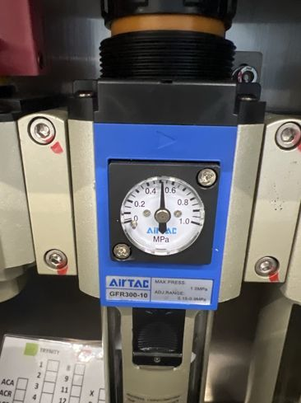 | Se verificó en el regulador que la presión de aire principal está en 0.50 MPa, dentro del rango de 0.40-0.60 MPa | cada 12 hrs
 | Línea | Línea completa | Verificar estado de los grippers de las maquinas: | 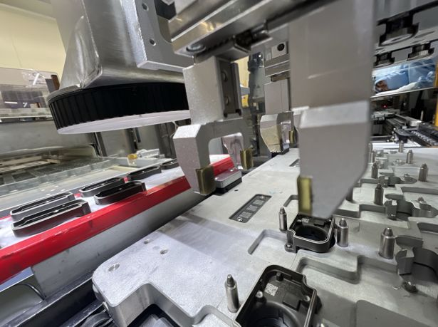 | Se revisaron los grippers: dedos completos, sin golpes ni flojedad, y con sus gomas de agarre en su lugar | cada 12 hrs
 | Línea | Línea completa | Master sample al inicio de turno | 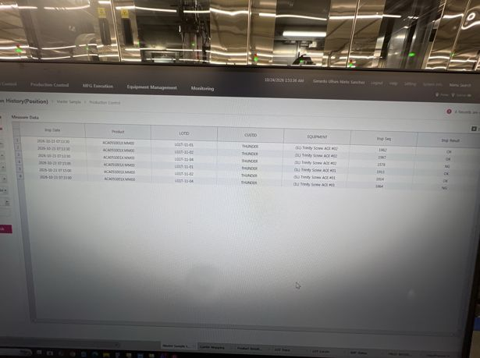 | Se validó el master sample en las AOI #01 y #02 y quedó registrado en el GMES (23/10, 07:13-07:15): las muestras OK salieron OK y la muestra NG (LG1T-11-04) fue detectada como NG | cada 24 hrs (tolerancia de 3 hrs) | Siguiente validación antes de las 07:15 del 24/10 (tolerancia de 3 h)
 | Fastening | Fastening 1, 2, 3, 4 | Screw Bit en buenas condiciones: | 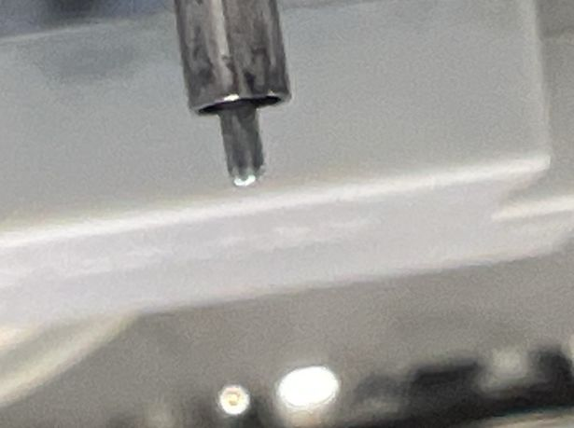 | Se revisó el screw bit: punta completa, sin desgaste ni despostilladuras y sin torcedura; no hay NG generados por el bit | cada 2 dias
 | Fastening | Fastening 1, 2, 3, 4 | Correcta alineación del Screw Bit: | 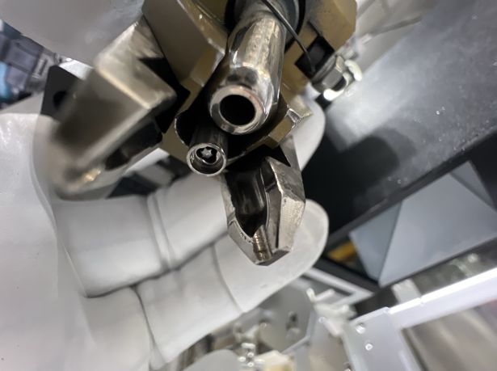 | Se verificó que el bit queda centrado dentro de la boquilla, a la altura correcta (sin sobresalir ni quedar hundido) y sin juego lateral | cada 3er dia
 | Fastening | Fastening 1, 2, 3, 4 | Presion del prepostato (60-65MPa ) | 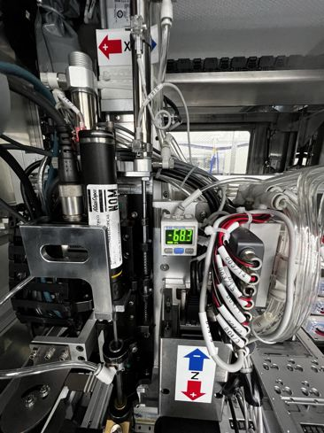 | Se verificó en el presostato el vacío de succión del tornillo: marca -68.3 kPa (rango de 60-65, con tolerancia de ±3) | cada 12 hrs(rango de -3MPa/+3MPa) | La lectura queda 0.3 kPa arriba del límite de tolerancia (68). El presostato marca en kPa, no en MPa como dice la especificación
 | Fastening | Fastening 1, 2, 3, 4 | Condicion del tubo de succion: | 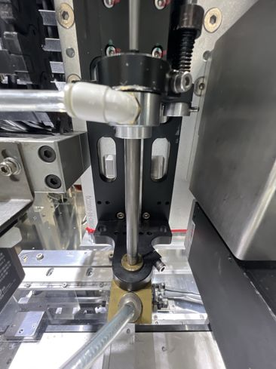 | Se revisó el tubo de succión: derecho, sin fisuras ni golpes, con la boquilla bien sujeta y las conexiones firmes y sin fugas | cada mes
 | Fastening | Fastening 1, 2, 3, 4 | Condicion de los filtros del Screw | 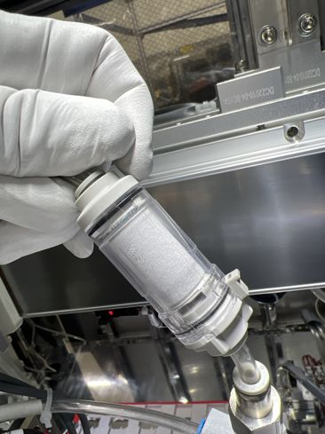 | Se revisó el filtro de vacío del Screw: el elemento está blanco y limpio, sin saturación; no requiere cambio | cada 2 o 3 meses dependiendo las condiciones de los filtros | Se ve un poco de residuo gris en la orilla de arriba del elemento; dar seguimiento en la próxima revisión
 | Fastening | Fastening 1, 2, 3, 4 | Condicion de las mangueras del recorrido del tornillo | 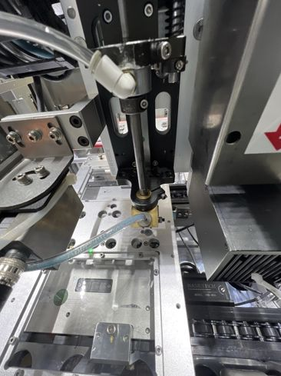 | Se revisó la manguera del recorrido del tornillo: sin dobleces ni torceduras y bien conectada a la boquilla; el tornillo pasa sin atorarse | se tiene que hacer cada 3 meses el cambio de las mangueras | Se ve residuo azul del recubrimiento de los tornillos dentro de la manguera; programar limpieza o cambio si empieza a frenar el paso del tornillo
 | Fastening | Fastening 1, 2, 3, 4 | La operación del feeder es la correcta: | 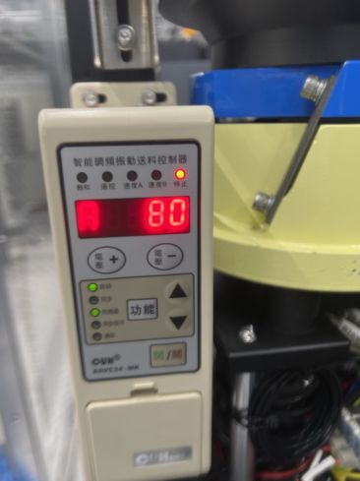 | Se revisó el controlador del feeder: en modo automático con sensor, ajuste A en 80; los tornillos avanzan bien por el riel y no hay tornillos atorados | cada 3 o 4 dias | En la foto el controlador está en paro (LED amarillo) con el sensor activo: es normal cuando el riel está lleno. Se registra el ajuste en 80 para comparar en la próxima revisión
 | Tim Dispensing | TIM Dispensing | Revision de presion de mangueras (Parte superior 0.200MPSI-0.300MPSI) (Parte inferior 2.2-3.5 BAR) | 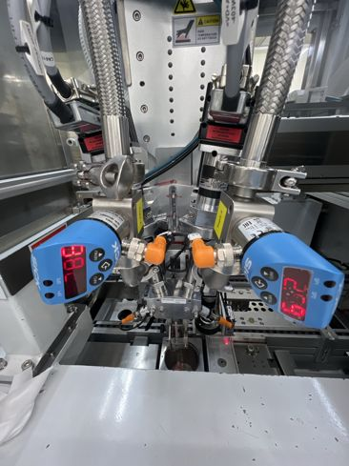 | Se revisaron los sensores de presión de las mangueras del TIM (parte superior e inferior) y que no haya fugas en las mangueras ni en las conexiones | cada 2 dias
 | Tim Dispensing | TIM Dispensing | Verificar que el cambio de la valvula se haya realizado | 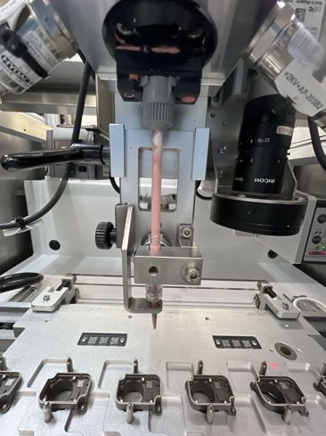 | Se verificó la válvula de dispensado y el mezclador: bien instalados, sin fugas ni escurrimientos de TIM | cada 2 dias en la primera calibracion de dia | El último cambio de kit de válvula se realizó el 22/10/26 a las 06:50 a.m. Todavía no corresponde el cambio (cada 2 días): le toca el 24/10/26 en la primera calibración del día

